Sheet1
NO | tgl Test | kendala | Platform | foto | feedback | feedback SIP | status
1 | 10-Feb-21 | terdapat perbedaan waktu berakhir di web dan di mobile | app android | 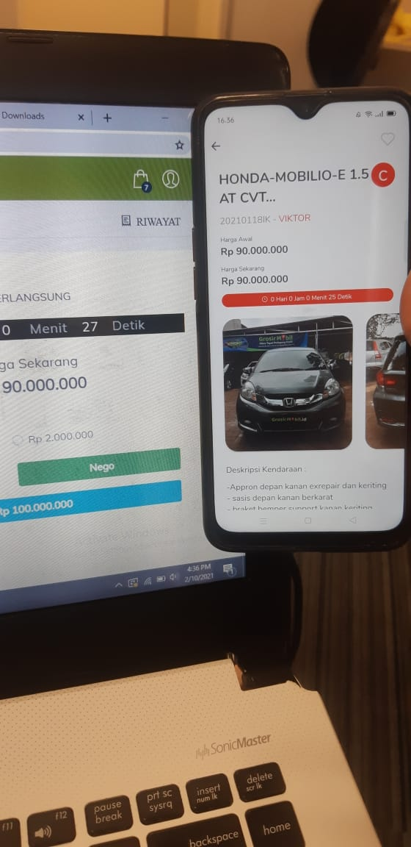 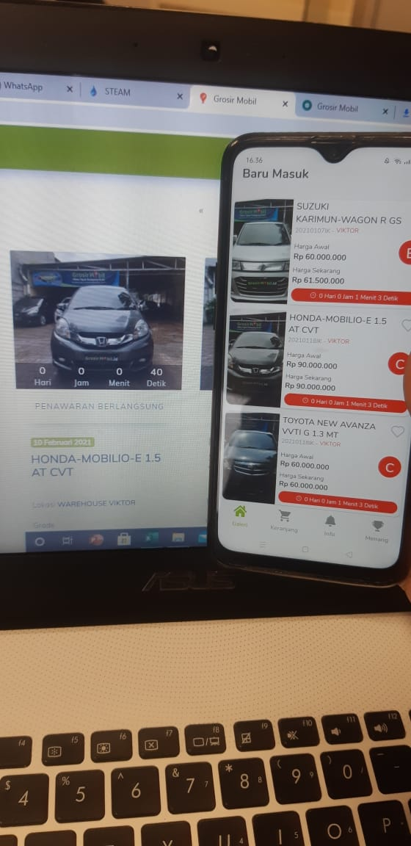 |  |  | open
2 | 10-Feb-21 | filter penawaran diterima, saat di klik unit muncul hanya sebentar lalu kembali ke penawaran berlangsung | app android |  |  |  | open
3 | 10-Feb-21 | disetiap device berbeda2 tampilan Detail description unit di home dengan di detail | app android | 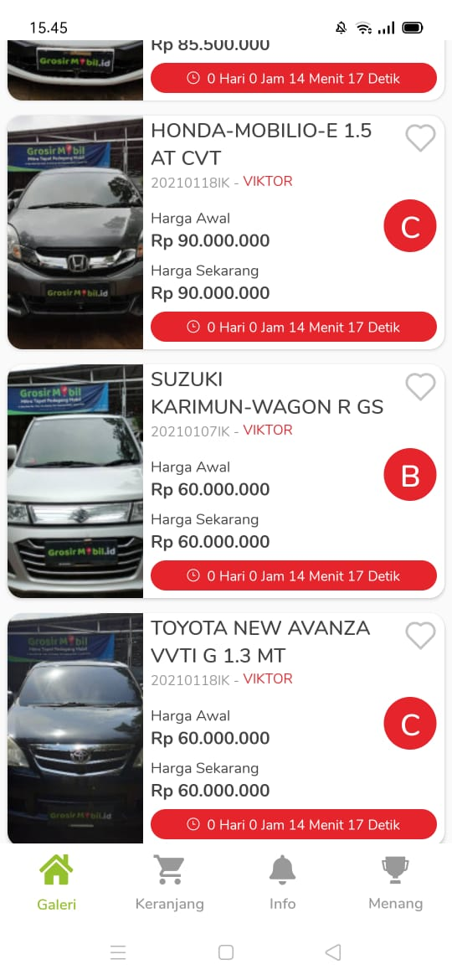 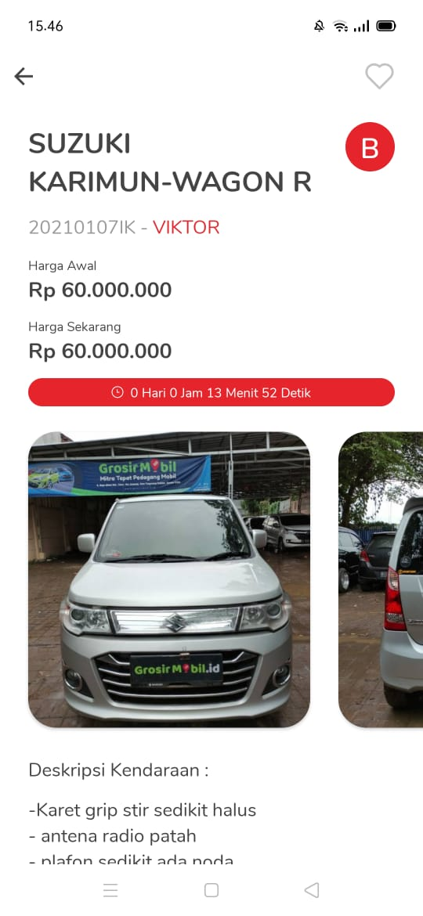 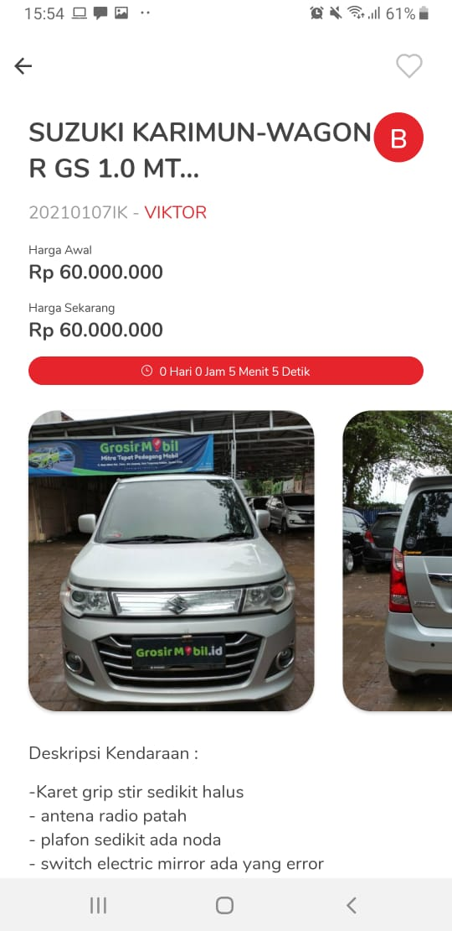 |  |  | open
4 | 10-Feb-21 | data ID mobil galery kepotong | app android | 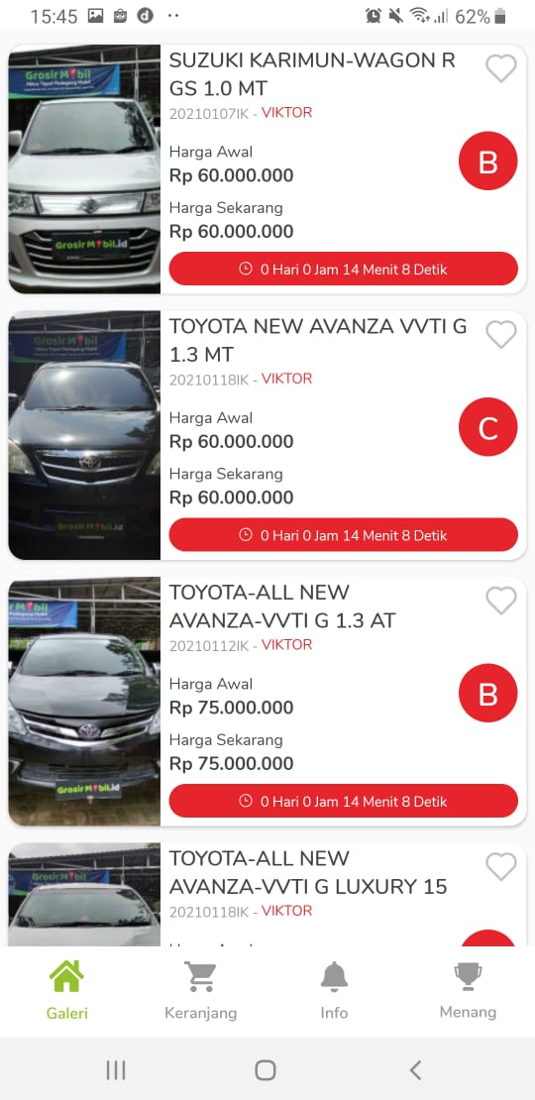 |  |  | open
5 | 10-Feb-21 | Filter akan tayang apabila kita filter yang muncul pertama filter unit live | app android |  |  |  | open
6 | 10-Feb-21 | filter grade harus di pilih (dibuat agar bisa memilih semua grade) dan juga belum berfungsi | app android |  | DONE | filter blm berfungsi, contoh case: pilih unit merek honda lalu pilih filter semua grade, hasil kendaraan belum tersedia | open
7 | 10-Feb-21 | filter lokasi blm berfungsi, contoh pilih warehouse viktor, depok (unit tidak muncul) & belum ada pilihan "Semua Lokasi" | app android |  | DONE | saat di filter lalu pilih semua lokasi, kendaraan tidak muncul | open
8 | 10-Feb-21 | Filter pada keranjang “ penawaran di terima” ada 2, sebaiknya diganti dengan penawaran yang berlangsung | app android | 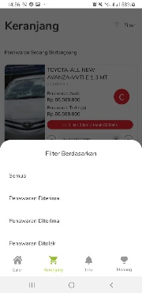 | DONE | filter belum berjalan, saat pilih penawaran diterima yang muncul penawaran sedang berlangsung, saat pilih penawaran ditolak muncul penawaran berlangsung juga | open
9 | 8-Feb-21 | Filter belum ada kategori grade | web
10 | 8-Feb-21 | filter harga di buat kelipatan 1 jt , pada aplikasi masih kelipatan 100jt, mengacu kepada harga awal, bukan harga sekarang ( harga bid) , | app android |  | DONE | done | closed
11 | 8-Feb-21 | tombol "hapus" pada filter apabila diaktifkan, akan logout sendiri | app android |  | DONE | done | closed
12 | 8-Feb-21 | tidak ada tombol plus minus di penawaran pada menu keranjang | app android | 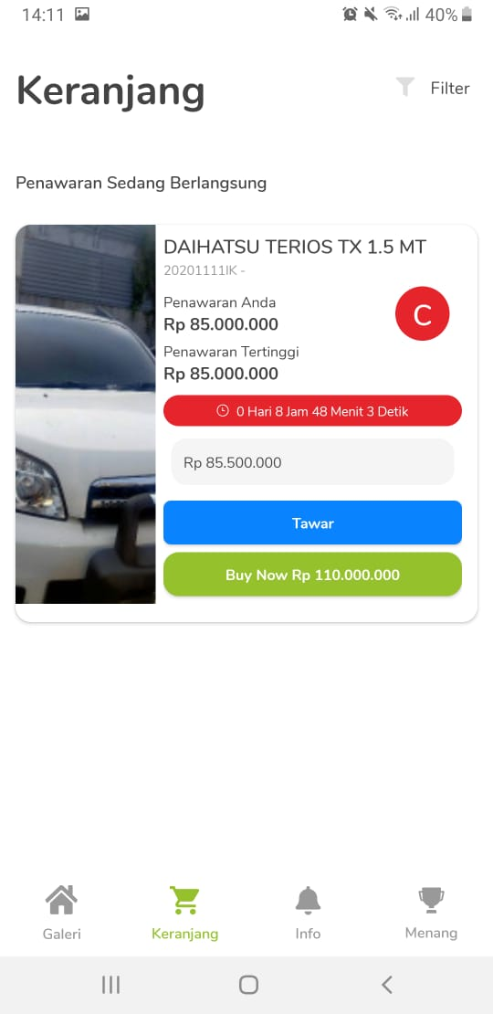 | HOLD |  | open
13 | 8-Feb-21 | Nominal harga sekarang pada tampilan galeri tidak terupdate apabila sudah ada penawaran, harus diklik di detail baru (Pada tampilan gallery 100jt , tetapi di tampilan datas udah100.5jt, tidak terupdate) | app android | 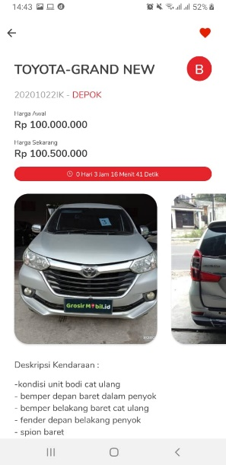 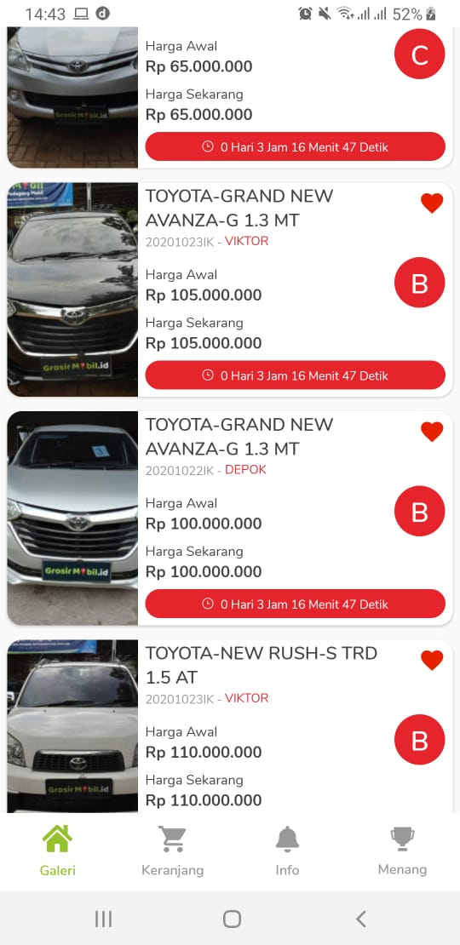 | DONE | done | closed
14 | 8-Feb-21 | jam yang akan tayang di web sm di mobile beda selisih jam (yang mobile salah/ tidak sesuai | app android |  | DONE |  | open
15 | 8-Feb-21 | nominal harga sekarang yang tampil pada galeri depan salah, yang muncul adalah nominal buy now. contoh sudah ke bid 177jt, tp di tampilan depan 200 (dia mengikuti nominal buynow bukan harga tertinggi yang sudah di bid | app android |  | DONE | done | open
16 | 26-Jan-21 | Cara pembayaran blm berfungsi | app android |  | sudah sesuai |  | closed
17 | 26-Jan-21 | search belum berfungsi | app android | 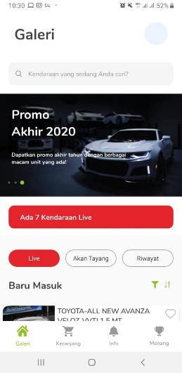 | search di hapus / di hilangkan (di optimalkan pada di fitur filter) karena search memberatkan server |  | closed
18 | 26-Jan-21 | Jumlah kendaraan 40 kendaraan live tetapi yang ada hanya 20, seharusnya apabila yang tayang sisa 20, live kendaraan akan berkurang mengikuti unit yang masih ada | app android |  | sudah sesuai |  | closed
19 | 26-Jan-21 | klik gambar penuh lalu gambar tidak bisa next ke kiri atau kanan langsung | app android |  | sudah sesuai |  | closed
20 | 26-Jan-21 | Detail description unit di home dengan di detail tidak sama, seharusnya sesuai dengan tampilan yang ada di home (lengkap) | app android |  | sudah sesuai |  | closed
21 | 26-Jan-21 | Saat di keranjang lalu buynow , tidak ada notifikasi / popup seperti saat buynow di detail | app android |  | sudah sesuai |  | closed
22 | 26-Jan-21 | counting down VA apakah dibuat seperti counting down tayang agar lebih mudah membacanya (di foto 71 59 18 ) lebih mudah di baca _ hari _ menit _ detik | app android | 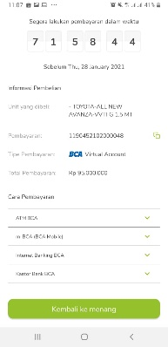 | sudah sesuai |  | closed
23 | 26-Jan-21 | tombol copy VA blm berfungsi | app android |  | sudah sesuai |  | closed
24 | 8-Jan-21 | Menu info berfungsi, menu ini untuk memberitahu apabila unit yang sudah di bid lalu dibid oleh orang lain | app android |  | HOLD |  | open
25 |  | nominal penawaran yang muncul adalah harga sekarang +500ribu. Seharusnya yang muncul adalah nominal harga sekarang |  |  | HOLD |  | OPEN

